Sheet1
과목명 | 마이크로프로세서 및 실습
분반 | 2분반
학번 | 2013136055
이름 | 서정현
과제명 | 마이크로프로세서 및 실습
번호 | 부품명 | 단가 | 수량(EA) | 가격 | 링크 | 사진
1 | [EL-MK-2] 멤브레인 키패드 3 X 4 | 3500 | 1 | 3500 | http://www.eleparts.co.kr/EPXCT4XD | 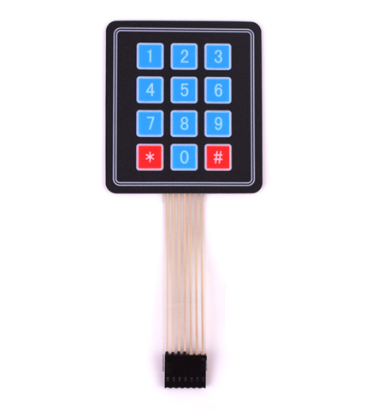
2 | EE-SX1109 | 2850 | 5 | 14250 | http://www.eleparts.co.kr/EPX36MR7 | 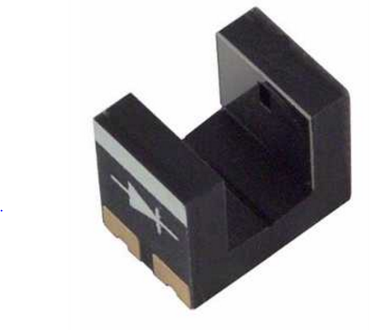
3 | MG-946R 서보모터 | 8900 | 1 | 8900 | http://www.eleparts.co.kr/EPXCDPDL | 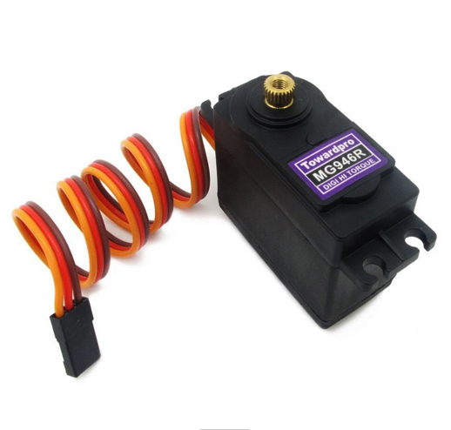
4 | 무게센서(로드셀) | 14880 | 1 | 14880 | http://www.eleparts.co.kr/EPXF7VF3 | 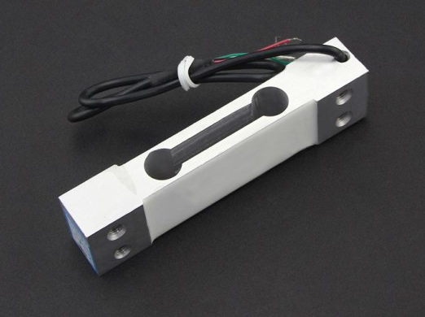
5 | Arduino TFT LCD Screen | 31500 | 1 | 31500 | http://www.eleparts.co.kr/EPXCNPRF | 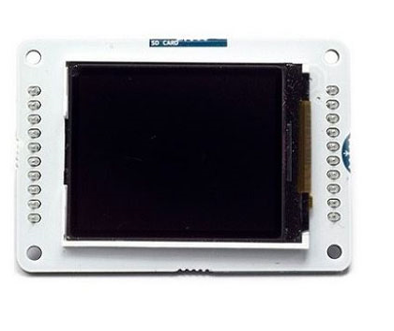
6 | Mini 마그네틱센서 AMS-7B | 5500 | 1 | 5500 | http://www.eleparts.co.kr/EPX33K8R | 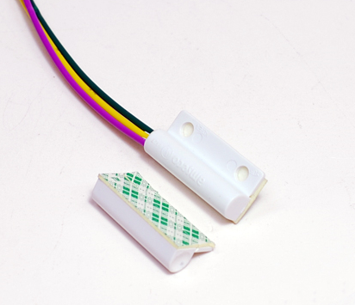
7 | [BE552] Coms 브레드 보드, 미니형 TP-026 | 3578 | 5 | 17890 | http://www.eleparts.co.kr/EPXHHX6P | 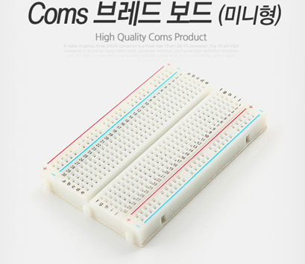
8 | 소켓 점퍼케이블 DC-40P 20CM (F/F) | 3000 | 1 | 3000 | http://www.eleparts.co.kr/EPX34N67 | 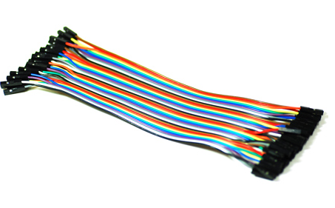
9 | Music Maker MP3 Shield for Arduino | 39890 | 1 | 39890 | http://www.eleparts.co.kr/EPXDMBA7 | 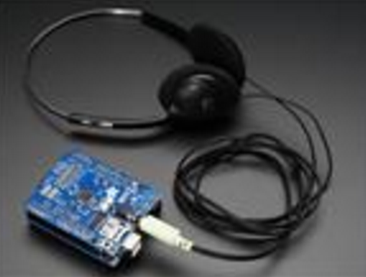
10 | 소켓 점퍼케이블 DC-40P 20CM (M/F) | 3000 | 1 | 3000 | http://www.eleparts.co.kr/EPXCHGC6 | 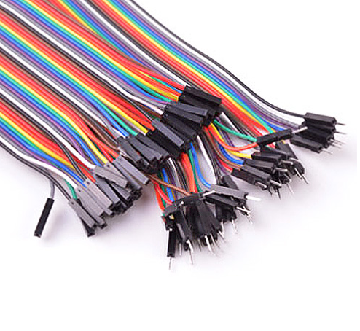
11 | 아두이노 LM386 디지털 앰프 모듈 (스피커 포함) | 6400 | 1 | 6400 | http://www.devicemart.co.kr/1290797 | 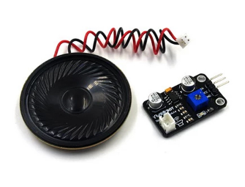
 |  |  | 최종가격 | 148710

